第二題
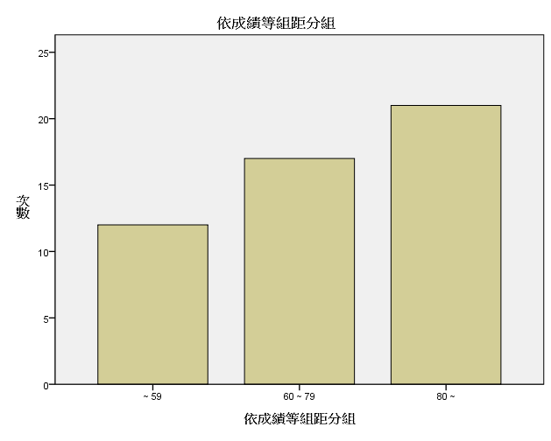
成績次數分配表 長條圖｜

